申込書（一般）
りんごジュース申込書
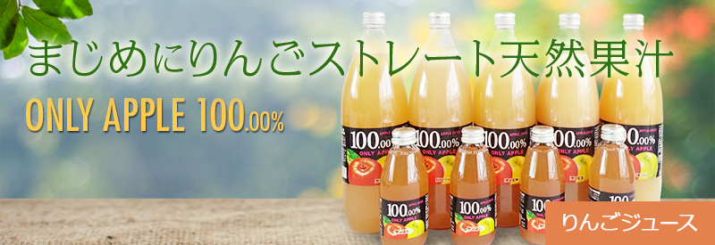
株式会社ボー宛
FAX：03-6231-0671

【ご依頼主】
 |  |  |  |  |  |  |  |  |  |  | ご依頼日 |  |  |  |  |  |  | 年 | 月 |  | 日 |  | お支払方法
 |  |  |  |  |  |  |  |  |  |  |  |  |  |  |  |  |  |  |  |  |  |  | ☑をお願いします
ふりがな |  |  |  |  |  |  |  |  |  |  | 電話番号
ご氏名 |  |  |  |  |  |  |  |  |  |  |  |  |  |  |  |  |  |  |  |  |  |  | □ |  | 郵便振替（通常）

ご住所 |  |  | 〒 |  |  |  |  |  |  |  |  |  |  |  | 都 | 府 |  |  |  |  |  |  | □ |  | 請求書
 |  |  |  |  |  |  |  |  |  |  |  |  |  |  | 道 | 県
 |  |  |  |  |  |  |  |  |  |  |  |  |  |  |  |  |  |  |  |  |  |  | □ |  | その他
 |  |  |  |  |  |  |  |  |  |  |  |  |  |  |  |  |  |  |  |  |  |  |  |  | ( |  |  |  |  |  |  |  | )
【お届け先】

① | ふりがな |  |  |  |  |  |  |  |  |  | 電話番号 |  |  |  |  |  |  |  |  | ご要望事項
 | ご氏名 |  |  |  |  |  |  |  |  |  |  |  |  |  |  |  |  |  |  | 包装 |  | □ |  | 要 |  |  | □ |  | 不要

 | ご住所 |  | 〒 |  |  |  |  |  |  |  |  |  |  |  | 都 | 府 |  |  |  | のし |  | □ |  | 要 |  |  | □ |  | 不要
 |  |  |  |  |  |  |  |  |  |  |  |  |  |  | 道 | 県
 |  |  |  |  |  |  |  |  |  |  |  |  |  |  |  |  |  |  |  |  |  | のし書き |  |  |  | ( |  |  |  |  |  |  | )

 | 種類 |  | □ | ６本入り |  |  | ｹｰｽ |  |  | × |  | ケースあたり価格 （下表） |  |  |  | 円 | ＝ |  |  | 配達日時 指 定 |  |  |  | 月 |  |  | 日 |  |  | 時

 |  |  |  |  |  |  |  |  |  |  |  |  |  |  |  |  |  |  |  |  |  |  | □ | 午前 |  |  | □ | 午後
 |  |  |  |  |  |  |  |  |  |  |  |  |  |  |  |  |  |  | 円 | その他 要望事項
 |  |  | □ | ３本入り |  |  | ｹｰｽ |  |  | × |  | ケースあたり価格（下表） |  |  |  | 円 | ＝

 |  |  |  |  |  |  |  |  |  |  |  |  |  |  |  |  |  |  | 円
 |  |  | □ | 2本入り |  |  | ｹｰｽ |  |  | × |  | ケースあたり価格（下表） |  |  |  | 円 | ＝

 |  |  |  |  |  |  |  |  |  |  |  |  |  |  |  |  |  |  | 円

② | ふりがな |  |  |  |  |  |  |  |  |  | 電話番号 |  |  |  |  |  |  |  |  | ご要望事項
 | ご氏名 |  |  |  |  |  |  |  |  |  |  |  |  |  |  |  |  |  |  | 包装 |  | □ |  | 要 |  |  | □ |  | 不要

 | ご住所 |  | 〒 |  |  |  |  |  |  |  |  |  |  |  | 都 | 府 |  |  |  | のし |  | □ |  | 要 |  |  | □ |  | 不要
 |  |  |  |  |  |  |  |  |  |  |  |  |  |  | 道 | 県
 |  |  |  |  |  |  |  |  |  |  |  |  |  |  |  |  |  |  |  |  |  | のし書き |  |  |  | ( |  |  |  |  |  |  | )

 | 種類 |  | □ | ６本入り |  |  | ｹｰｽ |  |  | × |  | ケースあたり価格 （下表） |  |  |  | 円 | ＝ |  |  | 配達日時 指 定 |  |  |  | 月 |  |  | 日 |  |  | 時

 |  |  |  |  |  |  |  |  |  |  |  |  |  |  |  |  |  |  |  |  |  |  | □ | 午前 |  |  | □ | 午後
 |  |  |  |  |  |  |  |  |  |  |  |  |  |  |  |  |  |  | 円 | その他 要望事項
 |  |  | □ | ３本入り |  |  | ｹｰｽ |  |  | × |  | ケースあたり価格（下表） |  |  |  | 円 | ＝

 |  |  |  |  |  |  |  |  |  |  |  |  |  |  |  |  |  |  | 円
 |  |  | □ | 2本入り |  |  | ｹｰｽ |  |  | × |  | ケースあたり価格（下表） |  |  |  | 円 | ＝

 |  |  |  |  |  |  |  |  |  |  |  |  |  |  |  |  |  |  | 円

 |  |  |  |  |  |  |  |  |  |  |  |  | ①～② 合計金額 |  |  |  |  |  | 円

お問合せ先
BOH 株式会社ボー
〒１０３-００２４ 東京都中央区日本橋小舟町１１-７ﾀﾞｲｾﾝﾋﾞﾙ３Ｆ
フリーダイヤル ０１２０-７２-０１４１
Email：gaishoku@boh.co.jp
りんごジュース【サンふじ】値段表
(１ケースあたりの価格・配送料・消費税込)
※一箇所へのお届けが2ケース以上の場合お安くしております。
1000ml |  | ６本入り |  |  |  | ３本入り |  |  | 2本入り
１ケース |  | 10,200 |  |  | 円 | 6,000 |  | 円 | 4,500 |  |  |  |  | 円

2ケース 以上 |  | 9,900 |  |  | 円 | 5,600 |  | 円 | 4,100 |  |  |  |  | 円

 |  |  |  |  |  |  |  |  |  |  |  |  |  |  |  |  |  |  |  |  |  |  |  | ２０２３年６月１日発行

 |  |  |  |  |  |  |  |  |  |  |  |  |  |  |  |  |  |  |  |  |  |  |  |  |  |  |  |  |  |  | ☑ | □

